상품제안서
블랙거울 손거울 사각거울 손잡이거울 휴대용거울 | 상품코드: F30450

 |  |  |  |  |  |  | 02-412-0044 | www.easy1.co.kr
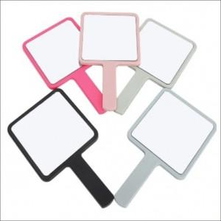

【상세/제작정보】

【인쇄/포장옵션】 | 실크 / 포장지포장

【공급단가】 | 수량 | 200~ | 400~ | 800~ | 1,200~ | 1,500~
*VAT별도 | 단가 | 680원 | 670원 | 660원 | 640원 | 630원

【상품 URL】 | http://www.easy1.co.kr/src/goods_detail.php?gdno=30450

